1-carthagene
 |  | nbr_per_LG | nbr_with_pos | 1A | 1B | 2A | 2B | 3A | 3B | 4A | 4B | 5A | 5B | 6A | 6B | 7A | 7B | Bilan outisders | translocation
 | 25 | 1781 | 1405 | 0 | 0 | 35 | 1368 | 0 | 1 | 0 | 0 | 0 | 1 | 0 | 0 | 0 | 0 | 2
 | 20 | 1435 | 1200 | 42 | 1155 | 0 | 0 | 0 | 1 | 1 | 0 | 0 | 0 | 1 | 0 | 0 | 0 | 3
 | 18 | 1460 | 1120 | 0 | 0 | 1065 | 52 | 0 | 3 | 0 | 0 | 0 | 0 | 0 | 0 | 0 | 0 | 3
 | 16 | 1365 | 1103 | 0 | 0 | 0 | 2 | 0 | 0 | 3 | 1 | 17 | 1080 | 0 | 0 | 0 | 0 | 6
 | 17 | 1151 | 986 | 0 | 0 | 0 | 0 | 0 | 1 | 22 | 953 | 10 | 0 | 0 | 0 | 0 | 0 | 11 | 10 | grande présence sur le 5A |  | LIEN 4B/5A
 | 24 | 1244 | 860 | 2 | 1 | 0 | 0 | 1 | 0 | 1 | 1 | 1 | 0 | 53 | 800 | 0 | 0 | 7
 | 13 | 1156 | 845 | 0 | 0 | 0 | 0 | 1 | 0 | 12 | 0 | 0 | 1 | 0 | 1 | 801 | 29 | 15 | 12 | grande présence sur la 4A |  | LIEN 7A/4A
 | 15 | 1142 | 813 | 0 | 1 | 0 | 0 | 0 | 1 | 786 | 20 | 0 | 1 | 0 | 0 | 4 | 0 | 7 | 4
 | 11 | 827 | 660 | 2 | 0 | 0 | 0 | 0 | 0 | 0 | 2 | 0 | 1 | 0 | 1 | 12 | 642 | 6
 | 12 | 816 | 641 | 0 | 1 | 0 | 0 | 0 | 0 | 0 | 2 | 0 | 0 | 629 | 9 | 0 | 0 | 3
 | 14 | 979 | 613 | 0 | 0 | 1 | 0 | 0 | 1 | 1 | 7 | 551 | 52 | 0 | 0 | 0 | 0 | 10 | 7 | présence sur le 4B
 | 19 | 780 | 575 | 545 | 29 | 0 | 0 | 0 | 1 | 0 | 0 | 0 | 0 | 0 | 0 | 0 | 0 | 1
 | 21 | 684 | 431 | 0 | 0 | 0 | 0 | 389 | 42 | 0 | 0 | 0 | 0 | 0 | 0 | 0 | 0 | 0
 | 23 | 1135 | 247 | 0 | 0 | 0 | 1 | 25 | 220 | 0 | 0 | 0 | 0 | 0 | 0 | 0 | 1 | 2 |  |  | TRANSLOCATION 4B/5A et 7A/4A
 | 22 | 113 | 81 | 81 | 0 | 0 | 0 | 0 | 0 | 0 | 0 | 0 | 0 | 0 | 0 | 0 | 0 | 0
 | 9 | 29 | 29 | 0 | 0 | 0 | 0 | 0 | 0 | 1 | 28 | 0 | 0 | 0 | 0 | 0 | 0 | 0
 | 10 | 122 | 11 | 0 | 0 | 0 | 0 | 2 | 9 | 0 | 0 | 0 | 0 | 0 | 0 | 0 | 0 | 0
 | 7 | 2 | 2 | 0 | 0 | 0 | 0 | 0 | 0 | 0 | 0 | 0 | 0 | 0 | 0 | 0 | 2
 | 2 | 1 | 1 | 0 | 0 | 0 | 0 | 0 | 0 | 0 | 0 | 0 | 0 | 0 | 0 | 0 | 1
 | 5 | 1 | 1 | 0 | 0 | 0 | 0 | 0 | 0 | 0 | 1 | 0 | 0 | 0 | 0 | 0 | 0
 | 6 | 1 | 1 | 0 | 0 | 0 | 0 | 0 | 0 | 0 | 0 | 0 | 0 | 0 | 0 | 1 | 0
 | 8 | 1 | 1 | 0 | 1 | 0 | 0 | 0 | 0 | 0 | 0 | 0 | 0 | 0 | 0 | 0 | 0
 | 1 | 1 | 0 | 0 | 0 | 0 | 0 | 0 | 0 | 0 | 0 | 0 | 0 | 0 | 0 | 0 | 0
 | 3 | 2 | 0 | 0 | 0 | 0 | 0 | 0 | 0 | 0 | 0 | 0 | 0 | 0 | 0 | 0 | 0
 | 4 | 2 | 0 | 0 | 0 | 0 | 0 | 0 | 0 | 0 | 0 | 0 | 0 | 0 | 0 | 0 | 0
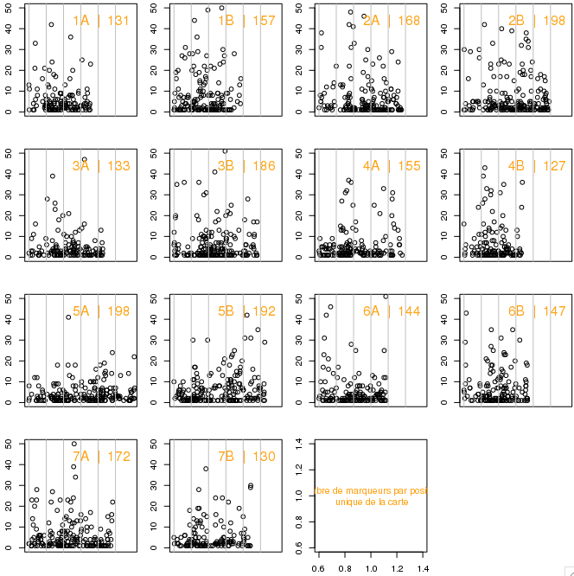
 |  | 16230
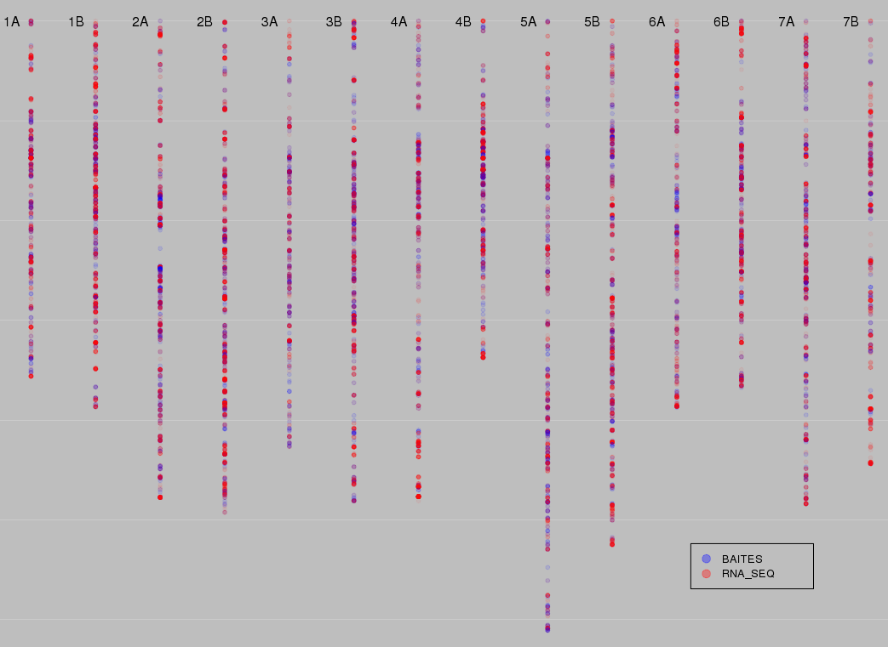

 |  | Chromo | nbr_marker | size_in_cM | average_gap | biggest_gap | nbr uniq_marq | nb de DL | cM par marqueur
 |  | 1A | 893 | 178 | 0.20 | 14.3 | 131 | 2 | 1.36
 |  | 1B | 1435 | 193.3 | 0.13 | 9.1 | 157 | 1 | 1.23
 |  | 2A | 1460 | 238.7 | 0.16 | 12 | 168 | 1 | 1.42
 |  | 2B | 1781 | 246.2 | 0.14 | 10.6 | 198 | 1 | 1.24
 |  | 3A | 684 | 213.3 | 0.31 | 6.5 | 133 | 1 | 1.60
 |  | 3B | 1257 | 240.4 | 0.19 | 15 | 186 | 2 | 1.29
 |  | 4A | 1142 | 240.5 | 0.21 | 12.7 | 155 | 1 | 1.55
 |  | 4B | 1180 | 168.6 | 0.14 | 17.3 | 127 | 2 | 1.33
 |  | 5A | 979 | 305.3 | 0.31 | 10.3 | 198 | 1 | 1.54
 |  | 5B | 1365 | 262.3 | 0.19 | 8.6 | 192 | 1 | 1.37
 |  | 6A | 816 | 193.7 | 0.24 | 6.1 | 144 | 1 | 1.35
 |  | 6B | 1244 | 183.7 | 0.15 | 9.3 | 147 | 1 | 1.25
 |  | 7A | 1156 | 241.9 | 0.21 | 9.2 | 172 | 1 | 1.41
 |  | 7B | 827 | 221.8 | 0.27 | 11.5 | 130 | 1 | 1.71
 |  | A | 7130 | 1611.4 | 0.24 | 14.3 | 1101 | 8 | 1.46
 |  | B | 9089 | 1516.3 | 0.17 | 17.3 | 1137 | 9 | 1.35
 |  | tot | 16219 | 3127.7 | 0.20 | 17.3 | 2238 | 17 | 1.40

 |  |  | On déplore ici la perte des 11 marqueurs des petits groupes de liaison RIP

Comparaison avec la carte américaine (position physique)

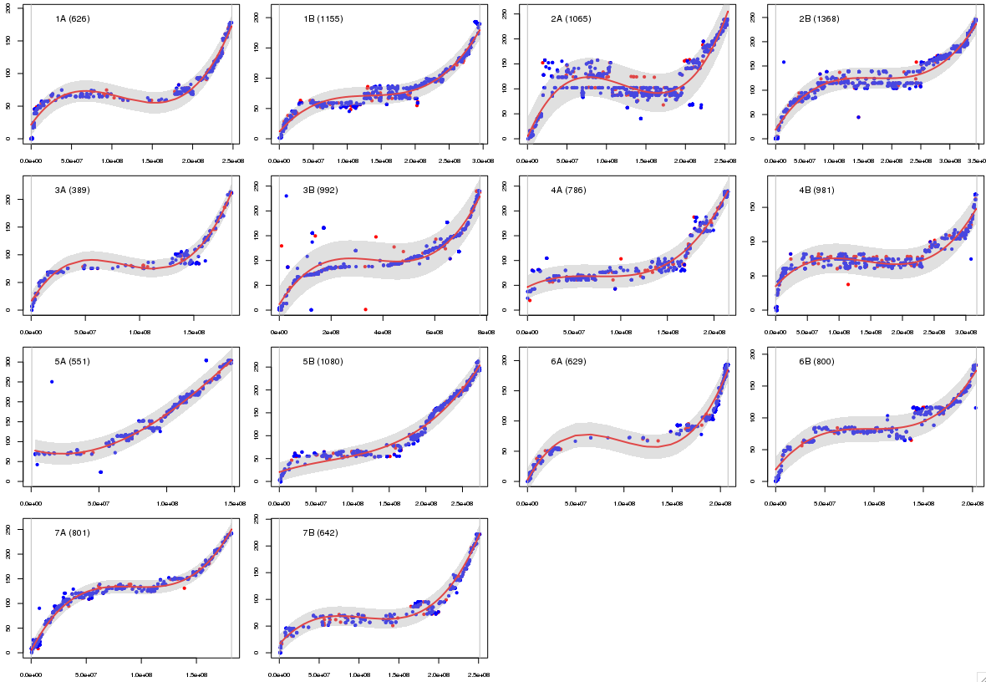
 |  |  |  |  |  |  |  |  |  |  |  | Chromo | nbr marker | size in ??? | average gap | biggest gap | nbr_common_marker | Spearman
 |  |  |  |  |  |  |  |  |  |  |  | 1A | 5542 | 248430370 | 44833.521386 | 2741575 | 626 | 0.98
 |  |  |  |  |  |  |  |  |  |  |  | 1B | 5815 | 295098154 | 50752.857585 | 1736114 | 1155 | 0.99
 |  |  |  |  |  |  |  |  |  |  |  | 2A | 6610 | 254914217 | 38569.031926 | 1582730 | 1065 | 0.77
 |  |  |  |  |  |  |  |  |  |  |  | 2B | 8014 | 345227379 | 43080.580432 | 1368325 | 1368 | 0.97
 |  |  |  |  |  |  |  |  |  |  |  | 3A | 3996 | 185007145 | 46292.261577 | 1731511 | 389 | 0.98
 |  |  |  |  |  |  |  |  |  |  |  | 3B | 12574 | 774326762 | 61584.414698 | 3206233 | 992 | 0.93
 |  |  |  |  |  |  |  |  |  |  |  | 4A | 5415 | 215834788 | 39857.633727 | 1294013 | 786 | 0.96
 |  |  |  |  |  |  |  |  |  |  |  | 4B | 5783 | 317320085 | 54877.553961 | 2298822 | 981 | 0.87
 |  |  |  |  |  |  |  |  |  |  |  | 5A | 3391 | 148194179 | 43572.394985 | 859276 | 551 | 0.98
 |  |  |  |  |  |  |  |  |  |  |  | 5B | 7800 | 273606128 | 35081.03244 | 980107 | 1080 | 0.99
 |  |  |  |  |  |  |  |  |  |  |  | 6A | 5468 | 207867819 | 38013.892811 | 1240694 | 629 | 0.99
 |  |  |  |  |  |  |  |  |  |  |  | 6B | 3610 | 203970664 | 56506.832918 | 1287055 | 800 | 0.97
 |  |  |  |  |  |  |  |  |  |  |  | 7A | 4811 | 181862517 | 37802.247609 | 1075110 | 801 | 0.99
 |  |  |  |  |  |  |  |  |  |  |  | 7B | 4627 | 251514884 | 54361.129702 | 1582296 | 642 | 0.99
 |  |  |  |  |  |  |  |  |  |  |  | A | 35233 | 1442111035 | 41277.28 | 2741575 | 4847
 |  |  |  |  |  |  |  |  |  |  |  | B | 48223 | 2461064056 | 50892.06 | 3206233 | 7018
 |  |  |  |  |  |  |  |  |  |  |  | tot | 83456 | 3903175091 | 46084.67 | 3206233 | 11865

 |  |  |  |  |  |  |  |  |  |  |  | Il subsiste un problème sur le 3B : la nouvelle référence TRAES3B n'est pas reconnu par la carte américaine.
 |  |  |  |  |  |  |  |  |  |  |  | Beaucoup de différence sur le 2A ==> spearman à 0,77 peut être une inversion des américains
 |  |  |  |  |  |  |  |  |  |  |  | hormis le 4B et le 2A (respectivement 0,87 et 0,77) tous les chromosomes ont un excellent coefficient de spearman (>0,94) avec les données des américains

Comparaison avec la carte IWSGSC (position physique)

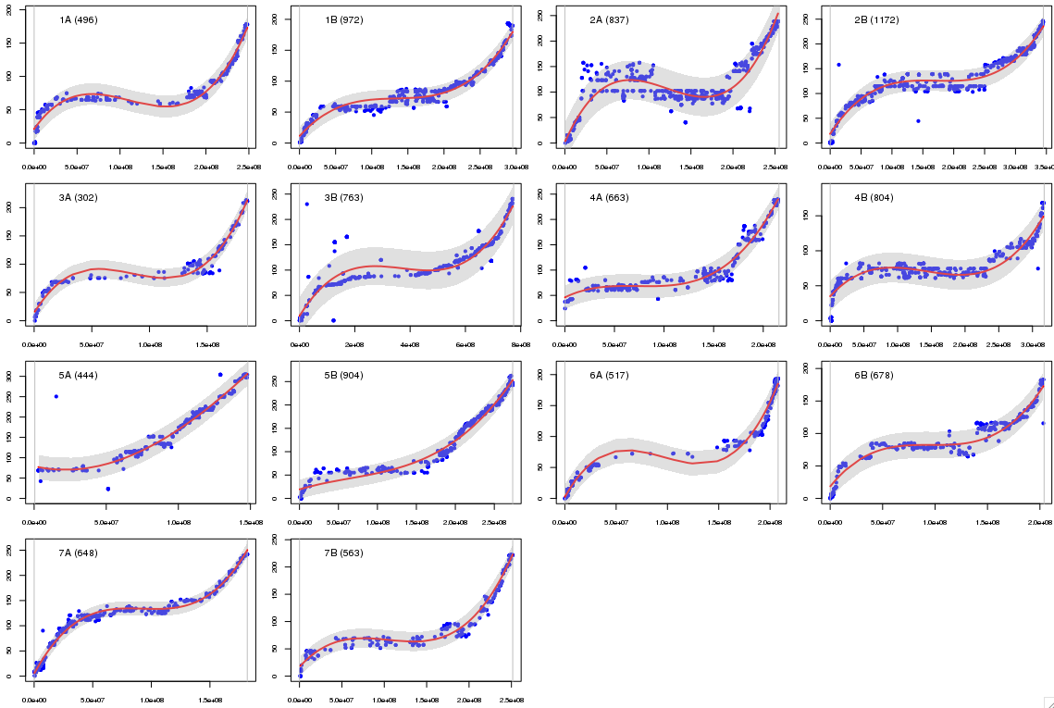
 |  |  |  |  |  |  |  |  |  |  |  | Chromo | nbr marker | size in cM | average gap | biggest gap | nbr_common_marker | Spearman
 |  |  |  |  |  |  |  |  |  |  |  | 1A | 2682 | 248430370 | 92660.403581 | 2741575 | 496 | 0.99
 |  |  |  |  |  |  |  |  |  |  |  | 1B | 2819 | 295098154 | 104711.53797 | 1736114 | 972 | 0.99
 |  |  |  |  |  |  |  |  |  |  |  | 2A | 3341 | 254914217 | 76318.183234 | 1582730 | 837 | 0.8
 |  |  |  |  |  |  |  |  |  |  |  | 2B | 3942 | 345227379 | 87593.172038 | 1368325 | 1172 | 0.98
 |  |  |  |  |  |  |  |  |  |  |  | 3A | 2088 | 185007145 | 88614.080019 | 1731511 | 302 | 0.98
 |  |  |  |  |  |  |  |  |  |  |  | 3B | 8055 | 774326762 | 96138.669729 | 3206233 | 763 | 0.93
 |  |  |  |  |  |  |  |  |  |  |  | 4A | 2569 | 215834788 | 84030.073598 | 1294013 | 663 | 0.97
 |  |  |  |  |  |  |  |  |  |  |  | 4B | 2790 | 317320085 | 113769.09896 | 2298822 | 804 | 0.88
 |  |  |  |  |  |  |  |  |  |  |  | 5A | 1714 | 148194179 | 86229.082896 | 859276 | 444 | 0.98
 |  |  |  |  |  |  |  |  |  |  |  | 5B | 3557 | 273606128 | 76939.530934 | 980107 | 904 | 0.99
 |  |  |  |  |  |  |  |  |  |  |  | 6A | 2429 | 207867819 | 85593.884679 | 1240694 | 517 | 0.99
 |  |  |  |  |  |  |  |  |  |  |  | 6B | 1821 | 203970664 | 112051.18681 | 1287055 | 678 | 0.97
 |  |  |  |  |  |  |  |  |  |  |  | 7A | 2385 | 181862517 | 76270.474413 | 1075110 | 648 | 0.99
 |  |  |  |  |  |  |  |  |  |  |  | 7B | 2306 | 251514884 | 109099.60347 | 1582296 | 563 | 0.99
 |  |  |  |  |  |  |  |  |  |  |  | A | 17208 | 1442111035 | 79501.06 | 2741575 | 3907
 |  |  |  |  |  |  |  |  |  |  |  | B | 25290 | 2461064056 | 100043.26 | 3206233 | 5856
 |  |  |  |  |  |  |  |  |  |  |  | tot | 42498 | 3903175091 | 89772.16 | 3206233 | 9763

Comparaison avec la carte Macafari (position génétique)

